Накладная-№3
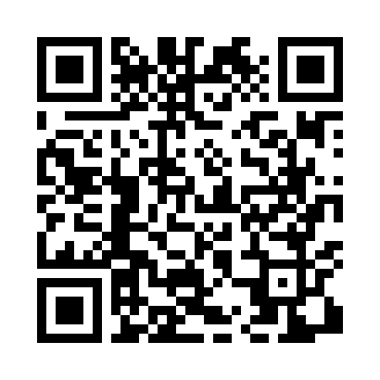
Номер товарно-транспортной накладной: |  |  | Торговый представитель: Amriyev Muhammad
Поставщик: Toshkent falcon fly 2 |  |  | Телефон торгового представителя: +998972880505
Дата отгрузки: 21.11.2025 |  |  | Контрагент: """" Klient
Дата консигнации: |  |  | Адрес:
Доставщик: |  |  | Телефон:
Телефон доставщика:
Время заказа: 21.11.2025 11:50:41
№ | Штрих-код | Название товаров (работ,услуг) | Количество | Количество в кейсе | Цена | Сумма
 |  |  | 25 |  |  | 1619000
1 | 6971713070533 | Салфетка текстил кухонная DB-63-43 | 2 | 2 шт. | 12,000 | 24,000
2 | 6909917140042 | Складная пластиковая корзина для белья DB-140 -4 | 2 | 2 шт. | 60,000 | 120,000
3 | 6972518423234 | Защитная самоклеющиеся пленка, в рулонах DB-3 5-55 | 5 | 5 шт. | 15,000 | 75,000
4 | None | Шторы (занавески) для ванных комнат из пластм ассы 180*180 sm XP-3-3 | 2 | 2 шт. | 48,000 | 96,000
5 | 6988011013162 | Деревянная разделочная доска 34*24 в большой каропке 20 шт DB-13-16 | 1 | 1 шт. | 37,000 | 37,000
6 | 6823541213074 | Разделочная доска, из бамбука 30*20*1,8 см DB -13-14 | 1 | 1 шт. | 28,000 | 28,000
7 | 6948537500539 | Урна для мусора металлическая GTC-SLR-7A-AF, DB-99-53 | 2 | 2 шт. | 269,000 | 538,000
8 | 6920240023246 | Универсал коврик 80*180 см XP-23-24 | 1 | 1 шт. | 160,000 | 160,000
9 | 6920240023314 | Ҳаммом учун коврик 50*80CM XP-23-31 | 1 | 1 шт. | 106,000 | 106,000
10 | 6920240023239 | Универсал коврик 60*180 см XP-23-23 | 2 | 2 шт. | 76,000 | 152,000
11 | 6805019698972 | Коврики напольные для ванной комнаты 43*68+43 *118 DB-98-97 | 2 | 2 шт. | 63,000 | 126,000
12 | 6932056607848 | Металическая миска 2,5л 22cm DB-6-17 | 1 | 1 шт. | 34,000 | 34,000
13 | 6934179000629 | Металический Миска 36cm DB-6-16 | 1 | 1 шт. | 37,000 | 37,000
14 | 6934179000551 | Металический Миска 22cm DB-6-12 | 1 | 1 шт. | 16,000 | 16,000
15 | 6958701524445 | Пластмассовая мусорная корзина 287 DB-152-444 | 1 | 1 шт. | 70,000 | 70,000
Итого: 1619000

